List1
Cena koberce o výšce 2cm
Vrchní potahová látka kortexin
Spodní potahová látka šedý protiskluz |  |  | 0

Délka | 5 | m
Šířka | 200 | cm
U šíře 180 a 200cm kombinace 2 barev.
U šíře 100cm zadávejte pouze jednu barvu.
Barva vrchní části | Modrá | prostřední část
 | Červená | krajní pruhy

Náplň | RE80

Cena za zvolený koberec: | 8,370 | Kč vč. DPH

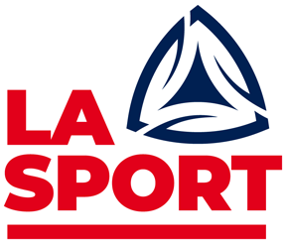
Cena obsahuje také balení do igelitového potahu pro transport.
Cena neobsahuje dopravné – EXW Plzeň.
Dopravu můžeme zajistit – cena dle tabulek firmy TOPTRANS.

Objednávky můžete posílat na mail: | lasport@volny.cz
Technické dotazy na čísle: | 608703331

Vyrábí: | LA Sport s.r.o., Lísková 13, 312 00 Plzeň
Sklad a výroba: | Šťáhlavy 726, 323 03 Šťáhlavy – Svidná

